Матрица стейкхолдеров
Проект: "________________________________________"
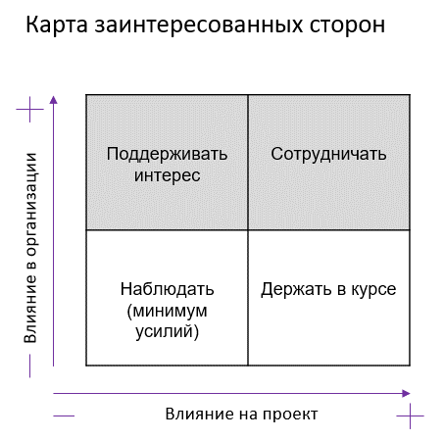
Матрица стейкхолдеров

Стейкхолдер | Влияние на проект | Влияние в компании Заказчика | Действия по вовлечению в проект | Отношение к проекту | Меры по снижению негативного отношения к проекту
Спонсор/Совет Директоров банка | Высокое | Высокое | Сотрудничать | Положительное
Загазчик/Отдел марк. и развит. цифр. Услуг | Высокое | Среднее | Сотрудничать | Положительное
Продакт Оунер | Высокое | Высокое | Сотрудничать | Положительное
Потребитель/Пользователи | Среднее | Низкое | Поддерживать интерес | Нейтральное | Создавать релизы, новости, поддержание интереса
Ценртальный банк | Высокое | Низкое | Наблюдать (минимум усилий) | Нейтральное
Конкуренты | Среднее | Низкое | Наблюдать (минимум усилий) | Отрицательное | Работа на опережение, слежение, анализ, шпионаж
Партнеры | Низкое | Низкое | Держать в курсе | Нейтральное
Команда проекта | Высокое | Высокое | Сотрудничать | Положительное
Проджект Менеджер | Высокое | Среднее | Сотрудничать | Положительное
Директор по развитию
Аппстор и прочие площадки для прилож. | Среднее | Низкое | Наблюдать (минимум усилий) | Нейтральное
Страховые компании
Инвестор | Высокое | Высокое | Сотрудничать | Положительное
Служба безопасности | Высокое | Среднее | Сотрудничать | Нейтральное
Фин. Отдел | Среднее | Высокое | Сотрудничать | Нейтральное
Юридический отдел | Среднее | Среднее | Сотрудничать | Нейтральное
Налоговая | Среднее | Низкое | Наблюдать (минимум усилий) | Нейтральное
Отдел продаж | Низкое | Низкое | Держать в курсе | Нейтральное

Вы работаете прожект менеджером в небольшом коммерческом банке. Совет директоров банка принимает решение развивать банк и выводить оказание услуг населению на новый уровень. В настоящее время у банка есть мобильное приложение с очень скудным функционалом, который руководство банка хочет существенно расширить и поэтому возникает идея по доработке данного мобильного приложения. Вас назначают прожект менеджером на данный проект. Заказчиком определили отдел маркетинга и развития цифровых услуг. В стране действует валютный контроль, а также есть множество нормативный актов Центрального банка, регулирующего деятельность банков. Продуктом Вашего проекта будет полноценное мобильное приложение, удовлетворяющее всем требованиям заказчика, которые на протяжении всего проекта будет дополняться.

Вам необходимо идентифицировать всех стейкхолдеров своего проекта и записать их в матрицу стейкхолдеров (см. Приложение №1).

Вы работаете Project Manager-ом над доработкой мобильного приложения банка из кейса 1. В ходе изучения бизнес-функциональных требований, технической документации и осуществления дополнительного сбора требований вы узнаёте, что мобильное приложение должно быть доступным для использования на мобильных устройствах iOS 10.0 и выше, Android 8.0 и выше. Также необходимо, чтобы с помощью мобильного приложения пользователи могли открывать валютные накопительные счета и переводить на них денежные средства со своих дебетовых карт. При этом есть риск того, что будет введена высокая комиссия за перевод иностранной валюты или вовсе будет введён запрет на открытие валютных накопительных счетов. Заказчик также на одном из собраний сказал, что дорабатывать сайт банка не нужно, вы работаете только над мобильным приложением. Есть существенная проблема на проекте: сервера необходимых мощностей должны быть завезены из-за рубежа и на них сильно выросли цены – вам необходимо это также учесть на своём проекте. Также в настоящее время приложение вашего банка временно удалили из App Store и Google Play. Несмотря на это, проект по доработке приложения не останавливается, но нужно найти новые пути распространения обновлённых версий приложения среди конечных пользователей.

Содержание :
Границы:
Допущения:
Ограничения:

